表单1
位置 | 尺寸 | 备注 | 缩略图


首页按钮 | 208x505

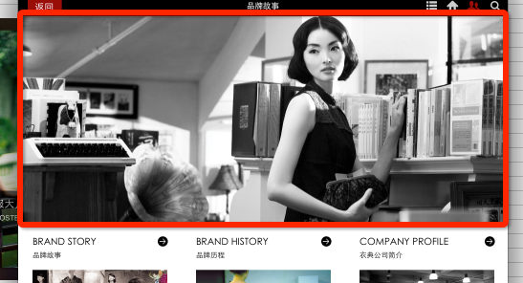
品牌文化——banner | 1024x432

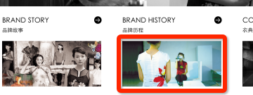
品牌文化——栏目小图 | 282x130

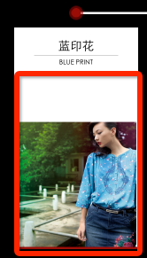
品牌历程 | 280x403

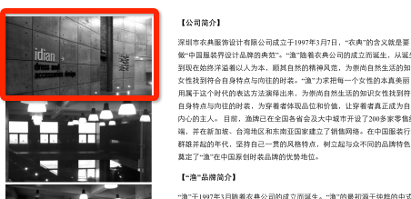
品牌介绍 | 322x180

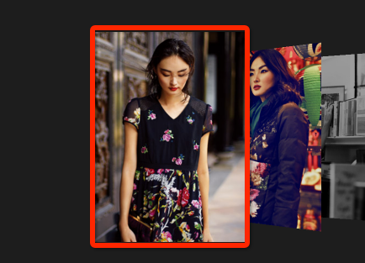
海报大片——图片导航 | 360x500

海报大片——海报 | 1024x622

海报大片——缩略 | 37x29

视频欣赏缩略图 | 305x169

当季故事——背景 | 1024x704
当季故事——文字 | 156x156
当季故事——大图浏览 |  | 与海报大片一致

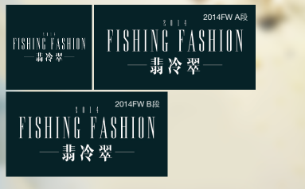
渔式搭配——图块1 | 214x214
渔式搭配——图块2 | 406x214
渔式搭配——图块3 | 237x427

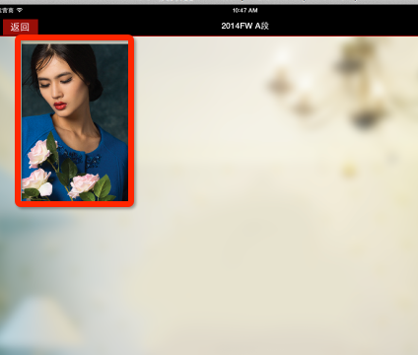
渔式搭配——系列 | 216x323

淦式搭配——搭配大图 | 398x597

店铺陈列——大图浏览 | 1024x704

店铺陈列——厨窗 | 226x126

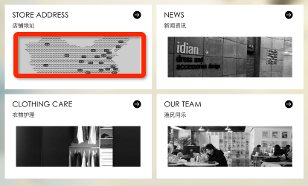
渔人码头——首面栏目缩略 | 336x112

渔人码头——衣物护理 | 1024x704

渔人码头——渔民同乐 | 674x480

